úvodní list

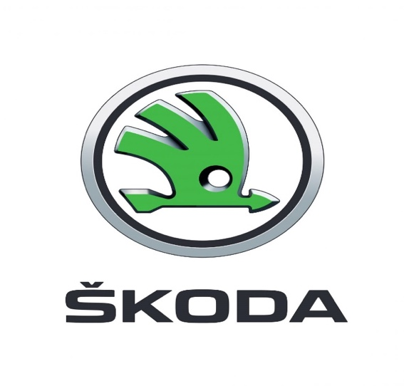

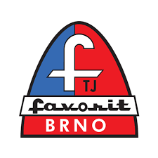

MISTROVSTVÍ ČESKÉ REPUBLIKY

V DRÁHOVÉ CYKLISTICE

23. - 25. 7. 2021

VELODROM TJ FAVORIT BRNO

